vratové šrouby DIN 603
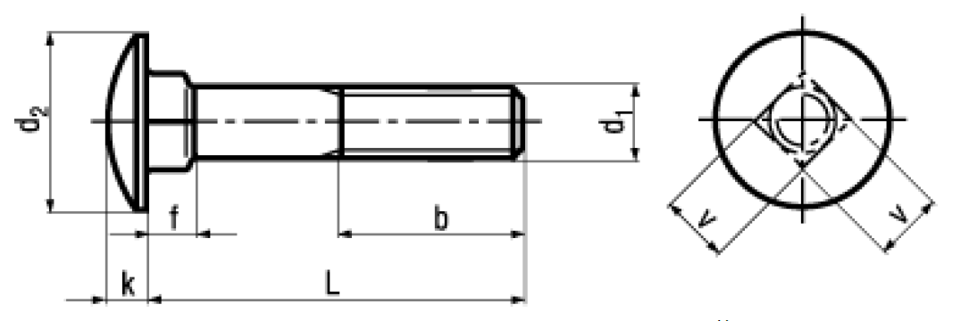
 |  | d 1 | d 2 max. | k max. | f max. | v max. | b~ | L
M5x12 | M5x12 | 5 | 13.55 | 3.30 | 4.10 | 5.48 | 6 | 12
M5x16 | M5x16 | 5 | 13.55 | 3.30 | 4.10 | 5.48 | 10 | 16
M5x20 | M5x20 | 5 | 13.55 | 3.30 | 4.10 | 5.48 | 14 | 20
M5x25 | M5x25 | 5 | 13.55 | 3.30 | 4.10 | 5.48 | 16 | 25
M5x30 | M5x30 | 5 | 13.55 | 3.30 | 4.10 | 5.48 | 16 | 30
M5x35 | M5x35 | 5 | 13.55 | 3.30 | 4.10 | 5.48 | 16 | 35
M5x40 | M5x40 | 5 | 13.55 | 3.30 | 4.10 | 5.48 | 16 | 40
M5x45 | M5x45 | 5 | 13.55 | 3.30 | 4.10 | 5.48 | 16 | 45
M5x50 | M5x50 | 5 | 13.55 | 3.30 | 4.10 | 5.48 | 16 | 50
M5x60 | M5x60 | 5 | 13.55 | 3.30 | 4.10 | 5.48 | 16 | 60
M5x70 | M5x70 | 5 | 13.55 | 3.30 | 4.10 | 5.48 | 16 | 70
M5x80 | M5x80 | 5 | 13.55 | 3.30 | 4.10 | 5.48 | 16 | 80
M6x12 | M6x12 | 6 | 16.55 | 3.88 | 4.6 | 6.48 | 6 | 12
M6x16 | M6x16 | 6 | 16.55 | 3.88 | 4.6 | 6.48 | 10 | 16
M6x20 | M6x20 | 6 | 16.55 | 3.88 | 4.6 | 6.48 | 14 | 20
M6x25 | M6x25 | 6 | 16.55 | 3.88 | 4.6 | 6.48 | 18 | 25
M6x30 | M6x30 | 6 | 16.55 | 3.88 | 4.6 | 6.48 | 18 | 30
M6x35 | M6x35 | 6 | 16.55 | 3.88 | 4.6 | 6.48 | 18 | 35
M6x40 | M6x40 | 6 | 16.55 | 3.88 | 4.6 | 6.48 | 18 | 40
M6x45 | M6x45 | 6 | 16.55 | 3.88 | 4.6 | 6.48 | 18 | 45
M6x50 | M6x50 | 6 | 16.55 | 3.88 | 4.6 | 6.48 | 18 | 50
M6x55 | M6x55 | 6 | 16.55 | 3.88 | 4.6 | 6.48 | 18 | 55
M6x60 | M6x60 | 6 | 16.55 | 3.88 | 4.6 | 6.48 | 18 | 60
M6x65 | M6x65 | 6 | 16.55 | 3.88 | 4.6 | 6.48 | 18 | 65
M6x70 | M6x70 | 6 | 16.55 | 3.88 | 4.6 | 6.48 | 18 | 70
M6x75 | M6x75 | 6 | 16.55 | 3.88 | 4.6 | 6.48 | 18 | 75
M6x80 | M6x80 | 6 | 16.55 | 3.88 | 4.6 | 6.48 | 18 | 80
M6x90 | M6x90 | 6 | 16.55 | 3.88 | 4.6 | 6.48 | 18 | 90
M6x100 | M6x100 | 6 | 16.55 | 3.88 | 4.6 | 6.48 | 18 | 100
M6x110 | M6x110 | 6 | 16.55 | 3.88 | 4.6 | 6.48 | 18 | 110
M6x120 | M6x120 | 6 | 16.55 | 3.88 | 4.6 | 6.48 | 18 | 120
M6x140 | M6x140 | 6 | 16.55 | 3.88 | 4.6 | 6.48 | 24 | 140
M8x16 | M8x16 | 8 | 20.65 | 4.88 | 5.6 | 8.58 | 8 | 16
M8x20 | M8x20 | 8 | 20.65 | 4.88 | 5.6 | 8.58 | 12 | 20
M8x25 | M8x25 | 8 | 20.65 | 4.88 | 5.6 | 8.58 | 16 | 25
M8x30 | M8x30 | 8 | 20.65 | 4.88 | 5.6 | 8.58 | 20 | 30
M8x35 | M8x35 | 8 | 20.65 | 4.88 | 5.6 | 8.58 | 22 | 35
M8x40 | M8x40 | 8 | 20.65 | 4.88 | 5.6 | 8.58 | 22 | 40
M8x45 | M8x45 | 8 | 20.65 | 4.88 | 5.6 | 8.58 | 22 | 45
M8x50 | M8x50 | 8 | 20.65 | 4.88 | 5.6 | 8.58 | 22 | 50
M8x55 | M8x55 | 8 | 20.65 | 4.88 | 5.6 | 8.58 | 22 | 55
M8x60 | M8x60 | 8 | 20.65 | 4.88 | 5.6 | 8.58 | 22 | 60
M8x65 | M8x65 | 8 | 20.65 | 4.88 | 5.6 | 8.58 | 22 | 65
M8x70 | M8x70 | 8 | 20.65 | 4.88 | 5.6 | 8.58 | 22 | 70
M8x75 | M8x75 | 8 | 20.65 | 4.88 | 5.6 | 8.58 | 22 | 75
M8x80 | M8x80 | 8 | 20.65 | 4.88 | 5.6 | 8.58 | 22 | 80
M8x90 | M8x90 | 8 | 20.65 | 4.88 | 5.6 | 8.58 | 22 | 90
M8x100 | M8x100 | 8 | 20.65 | 4.88 | 5.6 | 8.58 | 22 | 100
M8x110 | M8x110 | 8 | 20.65 | 4.88 | 5.6 | 8.58 | 22 | 110
M8x120 | M8x120 | 8 | 20.65 | 4.88 | 5.6 | 8.58 | 22 | 120
M8x130 | M8x130 | 8 | 20.65 | 4.88 | 5.6 | 8.58 | 28 | 130
M8x140 | M8x140 | 8 | 20.65 | 4.88 | 5.6 | 8.58 | 28 | 140
M8x150 | M8x150 | 8 | 20.65 | 4.88 | 5.6 | 8.58 | 28 | 150
M8x160 | M8x160 | 8 | 20.65 | 4.88 | 5.6 | 8.58 | 28 | 160
M8x180 | M8x180 | 8 | 20.65 | 4.88 | 5.6 | 8.58 | 28 | 180
M8x200 | M8x200 | 8 | 20.65 | 4.88 | 5.6 | 8.58 | 28 | 200
M10x20 | M10x20 | 10 | 24.65 | 5.38 | 6.6 | 10.58 | 12 | 20
M10x25 | M10x25 | 10 | 24.65 | 5.38 | 6.6 | 10.58 | 16 | 25
M10x30 | M10x30 | 10 | 24.65 | 5.38 | 6.6 | 10.58 | 20 | 30
M10x35 | M10x35 | 10 | 24.65 | 5.38 | 6.6 | 10.58 | 24 | 35
M10x40 | M10x40 | 10 | 24.65 | 5.38 | 6.6 | 10.58 | 26 | 40
M10x45 | M10x45 | 10 | 24.65 | 5.38 | 6.6 | 10.58 | 26 | 45
M10x50 | M10x50 | 10 | 24.65 | 5.38 | 6.6 | 10.58 | 26 | 50
M10x55 | M10x55 | 10 | 24.65 | 5.38 | 6.6 | 10.58 | 26 | 55
M10x60 | M10x60 | 10 | 24.65 | 5.38 | 6.6 | 10.58 | 26 | 60
M10x65 | M10x65 | 10 | 24.65 | 5.38 | 6.6 | 10.58 | 26 | 65
M10x70 | M10x70 | 10 | 24.65 | 5.38 | 6.6 | 10.58 | 26 | 70
M10x75 | M10x75 | 10 | 24.65 | 5.38 | 6.6 | 10.58 | 26 | 75
M10x80 | M10x80 | 10 | 24.65 | 5.38 | 6.6 | 10.58 | 26 | 80
M10x90 | M10x90 | 10 | 24.65 | 5.38 | 6.6 | 10.58 | 26 | 90
M10x100 | M10x100 | 10 | 24.65 | 5.38 | 6.6 | 10.58 | 26 | 100
M10x110 | M10x110 | 10 | 24.65 | 5.38 | 6.6 | 10.58 | 26 | 110
M10x120 | M10x120 | 10 | 24.65 | 5.38 | 6.6 | 10.58 | 26 | 120
M10x130 | M10x130 | 10 | 24.65 | 5.38 | 6.6 | 10.58 | 32 | 130
M10x140 | M10x140 | 10 | 24.65 | 5.38 | 6.6 | 10.58 | 32 | 140
M10x150 | M10x150 | 10 | 24.65 | 5.38 | 6.6 | 10.58 | 32 | 150
M10x160 | M10x160 | 10 | 24.65 | 5.38 | 6.6 | 10.58 | 32 | 160
M10x170 | M10x170 | 10 | 24.65 | 5.38 | 6.6 | 10.58 | 32 | 170
M10x180 | M10x180 | 10 | 24.65 | 5.38 | 6.6 | 10.58 | 32 | 180
M10x200 | M10x200 | 10 | 24.65 | 5.38 | 6.6 | 10.58 | 32 | 200
M10x220 | M10x220 | 10 | 24.65 | 5.38 | 6.6 | 10.58 | 45 | 220
M10x240 | M10x240 | 10 | 24.65 | 5.38 | 6.6 | 10.58 | 45 | 240
M10x260 | M10x260 | 10 | 24.65 | 5.38 | 6.6 | 10.58 | 45 | 260
M10x280 | M10x280 | 10 | 24.65 | 5.38 | 6.6 | 10.58 | 45 | 280
M10x300 | M10x300 | 10 | 24.65 | 5.38 | 6.6 | 10.58 | 45 | 300
M12x30 | M12x30 | 12 | 30.65 | 6.95 | 8.75 | 12.7 | 18 | 30
M12x35 | M12x35 | 12 | 30.65 | 6.95 | 8.75 | 12.7 | 24 | 35
M12x40 | M12x40 | 12 | 30.65 | 6.95 | 8.75 | 12.7 | 28 | 40
M12x45 | M12x45 | 12 | 30.65 | 6.95 | 8.75 | 12.7 | 30 | 45
M12x50 | M12x50 | 12 | 30.65 | 6.95 | 8.75 | 12.7 | 30 | 50
M12x55 | M12x55 | 12 | 30.65 | 6.95 | 8.75 | 12.7 | 30 | 55
M12x60 | M12x60 | 12 | 30.65 | 6.95 | 8.75 | 12.7 | 30 | 60
M12x65 | M12x65 | 12 | 30.65 | 6.95 | 8.75 | 12.7 | 30 | 65
M12x70 | M12x70 | 12 | 30.65 | 6.95 | 8.75 | 12.7 | 30 | 70
M12x80 | M12x80 | 12 | 30.65 | 6.95 | 8.75 | 12.7 | 30 | 80
M12x90 | M12x90 | 12 | 30.65 | 6.95 | 8.75 | 12.7 | 30 | 90
M12x100 | M12x100 | 12 | 30.65 | 6.95 | 8.75 | 12.7 | 30 | 100
M12x110 | M12x110 | 12 | 30.65 | 6.95 | 8.75 | 12.7 | 30 | 110
M12x120 | M12x120 | 12 | 30.65 | 6.95 | 8.75 | 12.7 | 30 | 120
M12x130 | M12x130 | 12 | 30.65 | 6.95 | 8.75 | 12.7 | 36 | 130
M12x140 | M12x140 | 12 | 30.65 | 6.95 | 8.75 | 12.7 | 36 | 140
M12x150 | M12x150 | 12 | 30.65 | 6.95 | 8.75 | 12.7 | 36 | 150
M12x160 | M12x160 | 12 | 30.65 | 6.95 | 8.75 | 12.7 | 36 | 160
M12x180 | M12x180 | 12 | 30.65 | 6.95 | 8.75 | 12.7 | 36 | 180
M12x200 | M12x200 | 12 | 30.65 | 6.95 | 8.75 | 12.7 | 36 | 200
M12x220 | M12x220 | 12 | 30.65 | 6.95 | 8.75 | 12.7 | 49 | 220
M12x240 | M12x240 | 12 | 30.65 | 6.95 | 8.75 | 12.7 | 49 | 240
M12x250 | M12x250 | 12 | 30.65 | 6.95 | 8.75 | 12.7 | 49 | 250
M12x260 | M12x260 | 12 | 30.65 | 6.95 | 8.75 | 12.7 | 49 | 260
M12x280 | M12x280 | 12 | 30.65 | 6.95 | 8.75 | 12.7 | 49 | 280
M12x300 | M12x300 | 12 | 30.65 | 6.95 | 8.75 | 12.7 | 49 | 300
M16x50 | M16x50 | 16 | 38.8 | 8.95 | 12.9 | 16.7 | 38 | 50
M16x60 | M16x60 | 16 | 38.8 | 8.95 | 12.9 | 16.7 | 38 | 60
M16x70 | M16x70 | 16 | 38.8 | 8.95 | 12.9 | 16.7 | 38 | 70
M16x80 | M16x80 | 16 | 38.8 | 8.95 | 12.9 | 16.7 | 38 | 80
M16x100 | M16x100 | 16 | 38.8 | 8.95 | 12.9 | 16.7 | 38 | 100
M16x120 | M16x120 | 16 | 38.8 | 8.95 | 12.9 | 16.7 | 38 | 120
M16x140 | M16x140 | 16 | 38.8 | 8.95 | 12.9 | 16.7 | 44 | 140
M16x160 | M16x160 | 16 | 38.8 | 8.95 | 12.9 | 16.7 | 44 | 160
M16x180 | M16x180 | 16 | 38.8 | 8.95 | 12.9 | 16.7 | 44 | 180
M16x200 | M16x200 | 16 | 38.8 | 8.95 | 12.9 | 16.7 | 44 | 200
M16x220 | M16x220 | 16 | 38.8 | 8.95 | 12.9 | 16.7 | 57 | 220
M16x240 | M16x240 | 16 | 38.8 | 8.95 | 12.9 | 16.7 | 57 | 240
M16x260 | M16x260 | 16 | 38.8 | 8.95 | 12.9 | 16.7 | 57 | 260
M16x280 | M16x280 | 16 | 38.8 | 8.95 | 12.9 | 16.7 | 57 | 280
M16x300 | M16x300 | 16 | 38.8 | 8.95 | 12.9 | 16.7 | 57 | 300

parametrická příruba
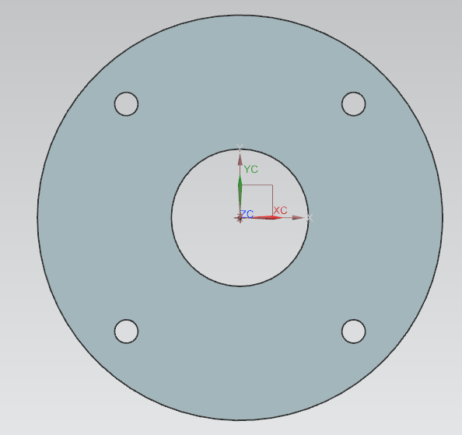
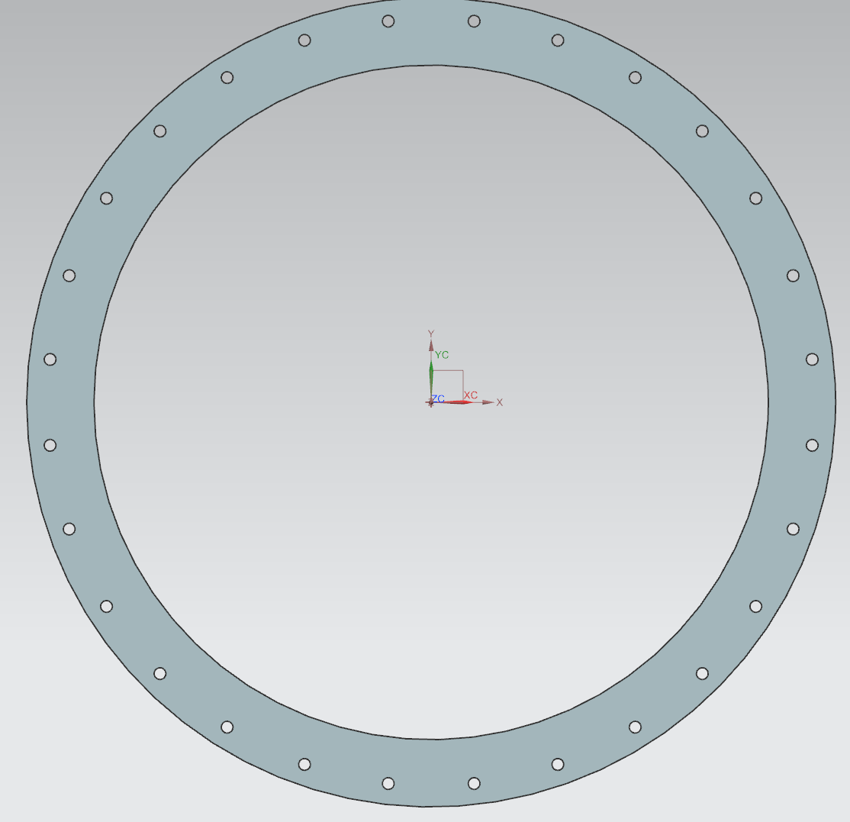
příruba

specifikace požadavků:
vytvořit parametrickou přírubu, která bude ovládána POUZE 3 parametry
tím hlavním je vnitřní přůměr. Další jsou: průměr děr a tloušťky (mohou být i konstantní)

příruba musí být symetrická podle dvou hlavních os
díry nesmí ležet v hlavních osách

"=> z čehož defacto vyplývá, že počet děr musí být vždy dělitelný 4mi

pro zajištění těsnosti budeme chtít, aby otvory byly od sebe vzdáleny vždy
PŘIBLIŽNĚ 120 mm.

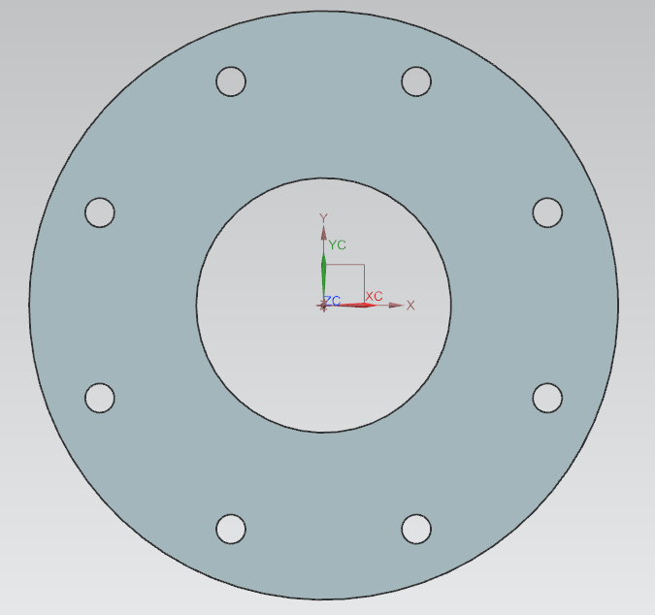
parametry:
prumer_der | uživatelem definovaný | 15
prumer_vnitrni | uživatelem definovaný | 200
tloustka | uživatelem definovaný | 10
prumer_vnejsi | prumer_vnitrni + 160
prumer_roztecny | prumer_vnitrni + 80

postup v bodech:

klíčové = stanovení počtu děr:
výše uvedeného požadavku lze dosáhnout tak, že:
" - stanovím obvodo roztečné kružnice ( d * pi)
" - ten dělím číslem 120
"=> výsledkem bude desetinné číslo, které nebude pravděpodobě dělitelné 4mi
pokud však toto číslo ještě vydělím "4", poté zaokrouhlím na celá čísla a opět vynásobím "4"
tak dosáhnu splnění požadavků

pocet_der | round( prumer_roztecny*3.14/120/4 ) *4

uhel_mezi_otvory | 360/pocet_der

rozložení děr: | COUNT AND PITCH | počet, uhel_mezi_otvory
 | COUNT and SPAN | počet děr, 360

další ukázka:
abs
sqrt

ukázka aplikace
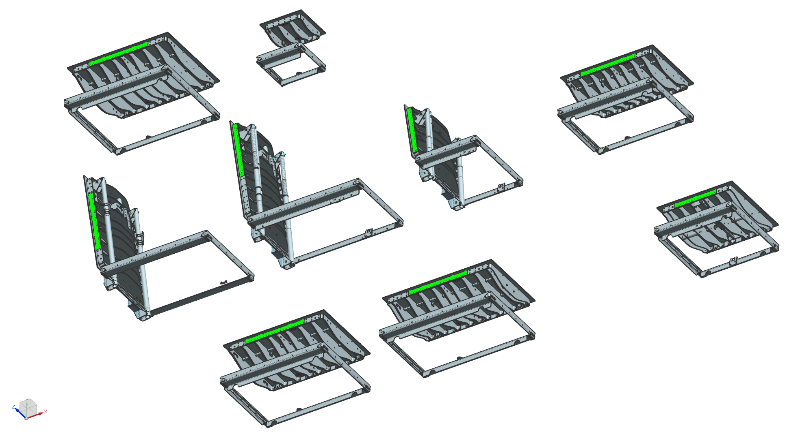
název | formulace | hodnota | jednotka
AAAA_prepinani_MONTAZNI | 0 | 0 |  | Unitless
AAAA_prepinani_ZVEDANY | IF(AAAA_prepinani_MONTAZNI=0)(1) else (0) | 1 |  | Unitless
AAAAA_VIKO_ZAVRENO | 0 | 0 |  | Unitless
dalsi_UHEL_OTEVRENI_vika | if (AAAAA_VIKO_ZAVRENO=1) (0) else (100) | 100 | ° | Angle
lak_TL | 0.35 | 0.35 | mm | Length
panty_delka | 62 | 62 | mm | Length
panty_osa_D | 18 | 18 | mm | Length
panty_osa_D_odfrezovano | 4 | 4 | mm | Length
panty_osa_vzdalenost | 32 | 32 | mm | Length
panty_roztec | vzpery_roztec-panty_sirka-60 | 410 | mm | Length
panty_sirka | 100 | 100 | mm | Length
podelnik_delka | 2* ( zebra_roztec_1 + zebra_roztec_2 - zebra_R - zebra_T +54 ) | 592 | mm | Length
podelnik_T | 8 | 8 | mm | Length
podelnik_vyska | ram_vyska - slza_vyska_slzy - slza_T - ram_T | 60 | mm | Length
ram_CO_A | 700-40 | 660 | mm | Length
ram_CO_B | 700 | 700 | mm | Length
ram_kotveni_A | 182.5 | 182.5 | mm | Length
ram_kotveni_odsazeni | 10 | 10 | mm | Length
ram_ohyb_ram | 46+14 | 60 | mm | Length
ram_ohyb_spojka | 37 | 37 | mm | Length
ram_R | 5 | 5 | mm | Length
ram_sirka_A | 75+10 | 85 | mm | Length
ram_T | 5 | 5 | mm | Length
ram_tesneni_A_pocet_sroubu | 5 | 5 | mm | Length
ram_tesneni_B | 20 | 20 | mm | Length
ram_tesneni_B_pocet_sroubu | 6 | 6 | mm | Length
ram_vyska | 75 | 75 | mm | Length
slza_A | ram_CO_A+2*(ram_tesneni_B-slza_vule) | 692 | mm | Length
slza_B | ram_CO_B+(ram_sirka_A-ram_T-slza_vule) | 776 | mm | Length
slza_T | 8 | 8 | mm | Length
slza_vule | 4 | 4 | mm | Length
slza_vyska_slzy | 1.5+0.5 | 2 | mm | Length
trubka_roztec | 280 | 280 | mm | Length
trubka_vyska | 13 | 13 | mm | Length
trubky_A | 30 | 30 | mm | Length
trubky_B | 20 | 20 | mm | Length
trubky_D | 44.5 | 44.5 | mm | Length
trubky_t | 2 | 2 | mm | Length
vratak_M8_4HR | 2023-05-08 | 2023-05-08 | mm | Length
vratak_M8_KR | 2023-05-08 | 2023-05-08 | mm | Length
vratak_M12_4HR | 2023-05-12 | 2023-05-12 | mm | Length
vratak_M12_KR | 2023-05-12 | 2023-05-12 | mm | Length
vzpery_Px | 1240 | 1240 | mm | Length
vzpery_Py | 160 | 160 | mm | Length
vzpery_roztec | ram_CO_B-(2*(46+4+15)) | 570 | mm | Length
vzpery_Rx | 125 | 125 | mm | Length
vzpery_Ry | 165 | 165 | mm | Length
zatezujici_teleso | 250 | 250 | mm | Length
zebra_ohyb | 44 | 44 | mm | Length
zebra_R | 8 | 8 | mm | Length
zebra_roztec_1 | 102 | 102 | mm | Length
zebra_roztec_2 | 156 | 156 | mm | Length
zebra_roztec_3 | zebra_roztec_2 | 156 | mm | Length
zebra_roztec_3_AN | 0 | 0 |  | Unitless
zebra_roztec_4 | zebra_roztec_2 | 156 | mm | Length
zebra_roztec_4_AN | 0 | 0 |  | Unitless
zebra_roztec_5 | 54 | 54 | mm | Length
zebra_roztec_stredovych_kotvic_L | 200 | 1900-07-18 | mm | Length
zebra_sirka | ram_CO_B+80 | 780 | mm | Length
zebra_T | 8 | 8 | mm | Length
zebra_vybrani | 3 | 3 | mm | Length
zebra_vyska_stred | 145 | 145 | mm | Length

